상품제안서
대원CTS 초경량 슬림 무선 탁상용 선풍기 | 상품코드: S48156

 |  |  |  |  |  |  | 02-713-8555 | www.synergygift.co.kr
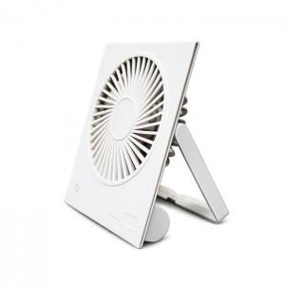 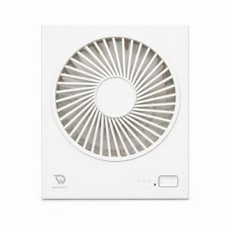 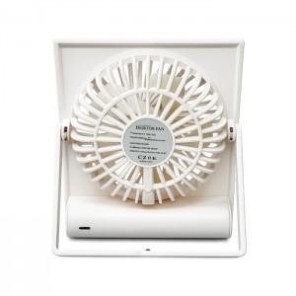

【상세/제작정보】

【인쇄/포장옵션】 | 레이저 / 포장지포장

【공급단가】 | 수량 | 30~ | 100~ | 300~ | 1,000~ | 3,000~
*VAT별도 | 단가 | 11,100원 | 10,500원 | 10,000원 | 9,600원 | 9,440원

【상품 URL】 | https://www.synergygift.co.kr:443/src/goods_detail.php?gdno=48156

